상품제안서
소유 다용도 살균박스 멀티살균기 MDA-100RG | 상품코드: F23088

 |  |  |  |  |  |  | 02-412-0044 | www.easy1.co.kr
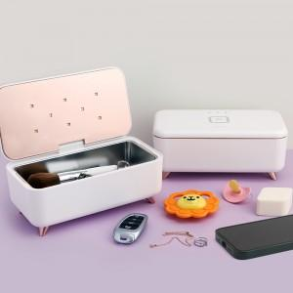

【상세/제작정보】 | 씻기 어려운 모든 것 살균 박스로 광 세척하세요!

【인쇄/포장옵션】 | 실크 / 포장지포장

【공급단가】 | 수량 | 30~ | 50~ | 100~ | 300~ | 500~
*VAT별도 | 단가 | 38,250원 | 37,630원 | 36,720원 | 35,800원 | 35,190원

【상품 URL】 | https://dev.easy1.co.kr:443/src/goods_detail.php?gdno=23088

